Harmonogram
Analýza a dizajn | 0 | 2
Nákupo HW a krabicový SW | -1
Implementácia | 1 | 4
Testovanie | 5 | 1
Nasadenie | 6 | 1
Analýza a dizajn | 0 | 2
Nákupo HW a krabicový SW | -1
Implementácia | 1 | 4
Testovanie | 5 | 1
Nasadenie | 6 | 1
Analýza a dizajn | 0 | 2
Nákupo HW a krabicový SW | -1
Implementácia | 1 | 4
Testovanie | 5 | 1
Nasadenie | 6 | 1
Analýza a dizajn | 0 | 2
Nákupo HW a krabicový SW | -1
Implementácia | 1 | 4
Testovanie | 5 | 1
Nasadenie | 6 | 1
 | -1
 | -1
 | -1
 | -1
 | -1 | 1
 | -1
 | -1
 | -1
 | -1
 | -1 | 1
 | -1
 | -1
 | -1
 | -1
 | -1 | 1
 | -1
 | -1
 | -1
 | -1
 | -1 | 1
 | -1
 | -1
 | -1
 | -1
 | -1 | 1
 | -1
 | -1
 | -1
 | -1
 | -1 | 1
...
 |  |  |  |  |  | Harmonogram v mesiacoch od spustenia
# | Modul | Faza projektu | Inkrement | INK START | INK END | Start | Korigovany start | Trvanie | Koniec
1 | Prepis | Analýza a dizajn | Inkrement 1 | 2023-10-01 | 2024-04-30 | 1 | 0 | 2 | 2
 |  | Nákupo HW a krabicový SW |  |  |  |  | -1 |  | -1
 |  | Implementácia |  |  |  | 2 | 1 | 4 | 5
 |  | Testovanie |  |  |  | 6 | 5 | 1 | 6
 |  | Nasadenie |  |  |  | 7 | 6 | 1 | 7
2 | Editor | Analýza a dizajn | Inkrement 1 | 2023-10-01 | 2024-04-30 | 1 | 0 | 2 | 2
 |  | Nákupo HW a krabicový SW |  |  |  |  | -1 |  | -1
 |  | Implementácia |  |  |  | 2 | 1 | 4 | 5
 |  | Testovanie |  |  |  | 6 | 5 | 1 | 6
 |  | Nasadenie |  |  |  | 7 | 6 | 1 | 7
3 | Rozhrania | Analýza a dizajn | Inkrement 1 | 2023-10-01 | 2024-04-30 | 1 | 0 | 2 | 2
 |  | Nákupo HW a krabicový SW |  |  |  |  | -1 |  | -1
 |  | Implementácia |  |  |  | 2 | 1 | 4 | 5
 |  | Testovanie |  |  |  | 6 | 5 | 1 | 6
 |  | Nasadenie |  |  |  | 7 | 6 | 1 | 7
4 | Back Office | Analýza a dizajn | Inkrement 1 | 2023-10-01 | 2024-04-30 | 1 | 0 | 2 | 2
 |  | Nákupo HW a krabicový SW |  |  |  |  | -1 |  | -1
 |  | Implementácia |  |  |  | 2 | 1 | 4 | 5
 |  | Testovanie |  |  |  | 6 | 5 | 1 | 6
 |  | Nasadenie |  |  |  | 7 | 6 | 1 | 7
5 |  |  |  |  |  | 0 | -1 |  | -1
 |  |  |  |  |  |  | -1 |  | -1
 |  |  |  |  |  |  | -1 |  | -1
 |  |  |  |  |  |  | -1 |  | -1
 |  |  |  |  |  |  | -1 | 1 | 0
6 |  |  |  |  |  | 0 | -1 |  | -1
 |  |  |  |  |  |  | -1 |  | -1
 |  |  |  |  |  |  | -1 |  | -1
 |  |  |  |  |  |  | -1 |  | -1
 |  |  |  |  |  |  | -1 | 1 | 0
7 |  |  |  |  |  | 0 | -1 |  | -1
 |  |  |  |  |  |  | -1 |  | -1
 |  |  |  |  |  |  | -1 |  | -1
 |  |  |  |  |  |  | -1 |  | -1
 |  |  |  |  |  |  | -1 | 1 | 0
8 |  |  |  |  |  | 0 | -1 |  | -1
 |  |  |  |  |  |  | -1 |  | -1
 |  |  |  |  |  |  | -1 |  | -1
 |  |  |  |  |  |  | -1 |  | -1
 |  |  |  |  |  |  | -1 | 1 | 0
9 |  |  |  |  |  | 0 | -1 |  | -1
 |  |  |  |  |  |  | -1 |  | -1
 |  |  |  |  |  |  | -1 |  | -1
 |  |  |  |  |  |  | -1 |  | -1
 |  |  |  |  |  |  | -1 | 1 | 0
10 |  |  |  |  |  | 0 | -1 |  | -1
 |  |  |  |  |  |  | -1 |  | -1
 |  |  |  |  |  |  | -1 |  | -1
 |  |  |  |  |  |  | -1 |  | -1
 |  |  |  |  |  |  | -1 | 1 | 0
11 |  |  |  |  |  | 0 | -1 |  | -1
 |  |  |  |  |  |  | -1 |  | -1
 |  |  |  |  |  |  | -1 |  | -1
 |  |  |  |  |  |  | -1 |  | -1
 |  |  |  |  |  |  | -1 | 1 | 0
12 |  |  |  |  |  | 0 | -1 |  | -1
 |  |  |  |  |  |  | -1 |  | -1
 |  |  |  |  |  |  | -1 |  | -1
 |  |  |  |  |  |  | -1 |  | -1
 |  |  |  |  |  |  | -1 | 1 | 0
13 |  |  |  |  |  | 0 | -1 |  | -1
 |  |  |  |  |  |  | -1 |  | -1
 |  |  |  |  |  |  | -1 |  | -1
 |  |  |  |  |  |  | -1 |  | -1
 |  |  |  |  |  |  | -1 | 1 | 0
14 |  |  |  |  |  | 0 | -1 |  | -1
 |  |  |  |  |  |  | -1 |  | -1
 |  |  |  |  |  |  | -1 |  | -1
 |  |  |  |  |  |  | -1 |  | -1
 |  |  |  |  |  |  | -1 | 1 | 0
15 |  |  |  |  |  | 0 | -1 |  | -1
 |  |  |  |  |  |  | -1 |  | -1
 |  |  |  |  |  |  | -1 |  | -1
 |  |  |  |  |  |  | -1 |  | -1
 |  |  |  |  |  |  | -1 | 1 | 0
16 |  |  |  |  |  | 0 | -1 |  | -1
 |  |  |  |  |  |  | -1 |  | -1
 |  |  |  |  |  |  | -1 |  | -1
 |  |  |  |  |  |  | -1 |  | -1
 |  |  |  |  |  |  | -1 | 1 | 0
17 |  |  |  |  |  | 0 | -1 |  | -1
 |  |  |  |  |  |  | -1 |  | -1
 |  |  |  |  |  |  | -1 |  | -1
 |  |  |  |  |  |  | -1 |  | -1
 |  |  |  |  |  |  | -1 | 1 | 0
18 |  |  |  |  |  | 0 | -1 |  | -1
 |  |  |  |  |  |  | -1 |  | -1
 |  |  |  |  |  |  | -1 |  | -1
 |  |  |  |  |  |  | -1 |  | -1
 |  |  |  |  |  |  | -1 | 1 | 0
19 |  |  |  |  |  | 0 | -1 |  | -1
 |  |  |  |  |  |  | -1 |  | -1
 |  |  |  |  |  |  | -1 |  | -1
 |  |  |  |  |  |  | -1 |  | -1
 |  |  |  |  |  |  | -1 | 1 | 0
20 |  |  |  |  |  | 0 | -1 |  | -1
 |  |  |  |  |  |  | -1 |  | -1
 |  |  |  |  |  |  | -1 |  | -1
 |  |  |  |  |  |  | -1 |  | -1
 |  |  |  |  |  |  | -1 | 1 | 0
21 |  |  |  |  |  | 0 | -1 |  | -1
 |  |  |  |  |  |  | -1 |  | -1
 |  |  |  |  |  |  | -1 |  | -1
 |  |  |  |  |  |  | -1 |  | -1
 |  |  |  |  |  |  | -1 | 1 | 0

Procesné mapy
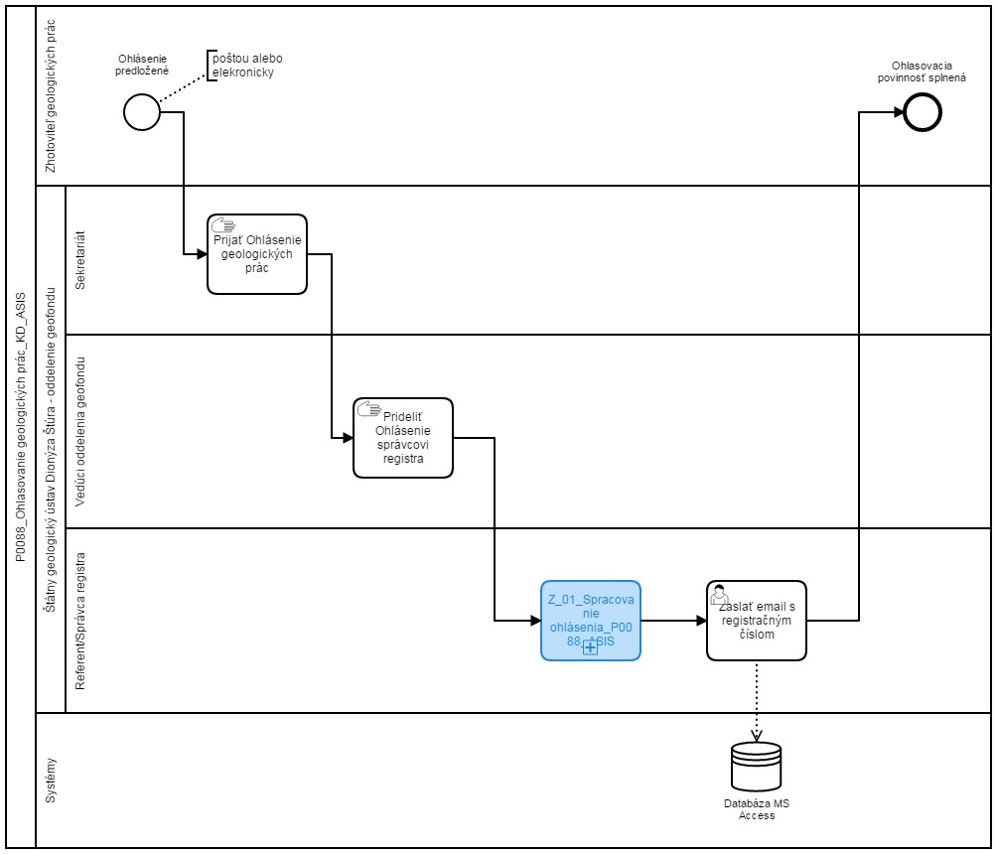
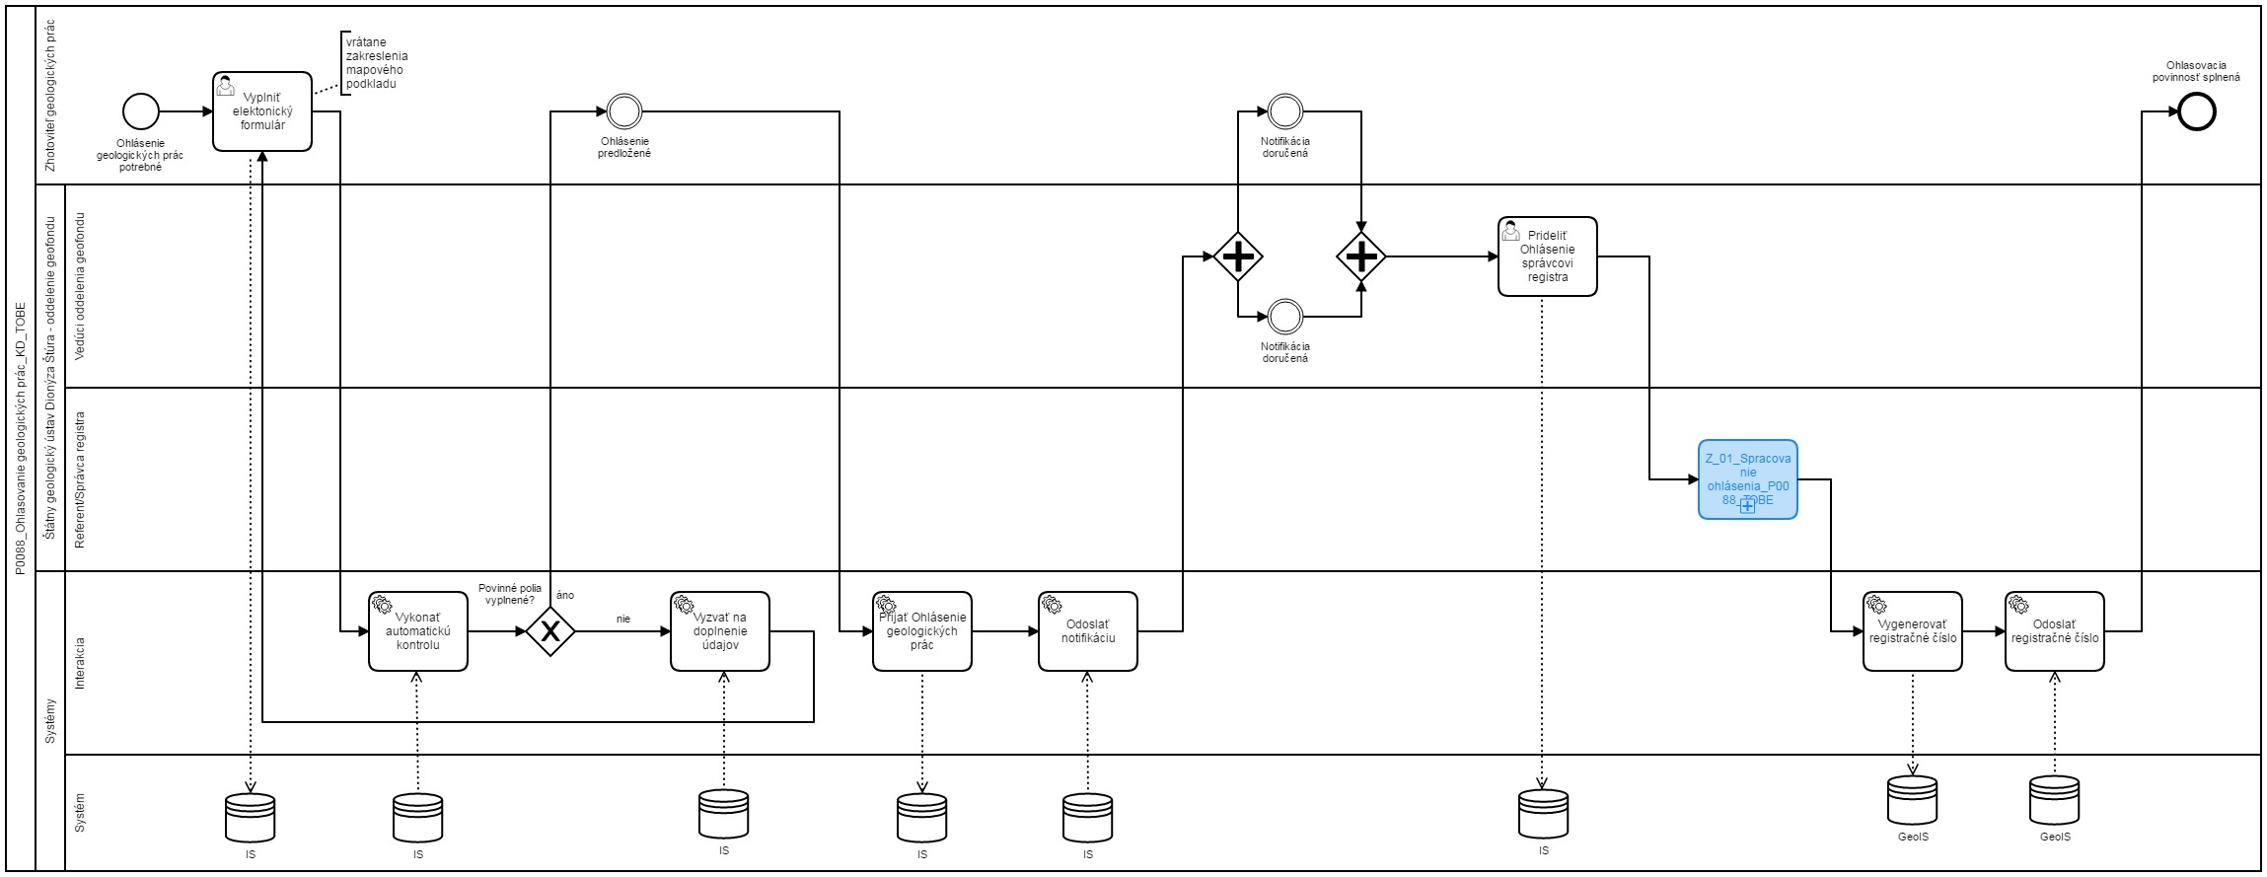
Sem prosím vložte procesnú mapu stavu AS IS a stavu TO BE
napr.
AS IS | TO BE

